Kundenberechner
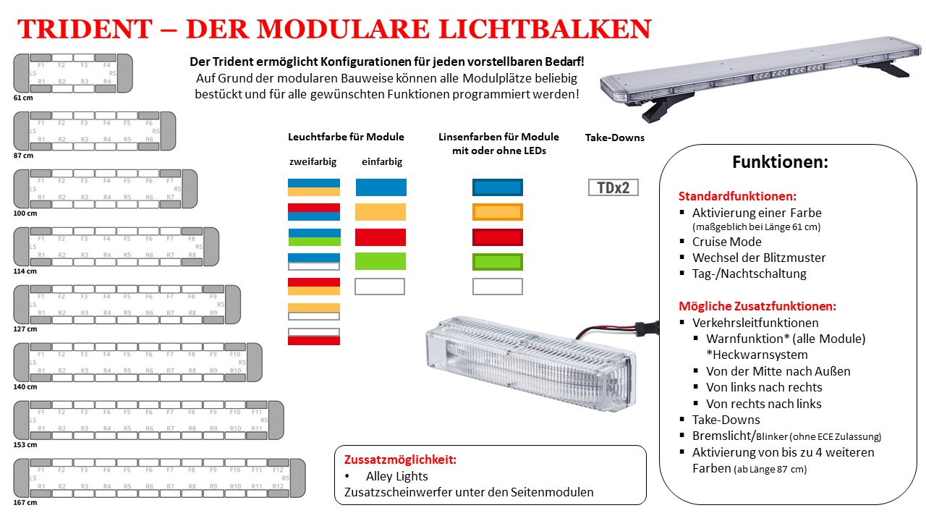
Trident-Preiskalkulation in nur vier Schritten
1. | Wählen Sie die gewünschte Balkenlänge aus. Ihnen wird die Anzahl der zur Verfügung stehenden Modulplätze angezeigt.
2. | Wählen Sie jetzt die gewünschten Modul-Ausführungen und geben Sie die gewünschte Anzahl ein, bis eine grüne 0 erscheint.
 | Beachten Sie hierbei, dass die Summe aller zur Verfügung stehenden Modulplätze erreicht werden muss.
 | Mindesausstattung sind 2 LED-Seiten-, 2 LED-Front- und 2 LED-Heckmodule. (Siehe graue Felder in unten stehender Zeichnung)
 | Plätze ohne LED-Module sind mit Leermodulen zu füllen.
3. | Wählen Sie jetzt die von Ihnen aus ob Sie die Zusatzmöglichkeit AllyLights wünschen. (Mehr als Anzahl 1 ist hier nicht möglich)
4. | Abschließend noch Ihren MUNTERMANN-Kundenrabatt eintragen. Sie haben noch keinen? Fragen Sie uns danach!
 | Hier können Sie einen schnellen Einblick über Ihre Kosten erhalten. Dies ersetzt in keinem Fall ein persönliche Beratungsgespräch! Für ein verbindliches Angeobt, nehmen Sie daher bitte Kontakt mit uns auf! |  |  | 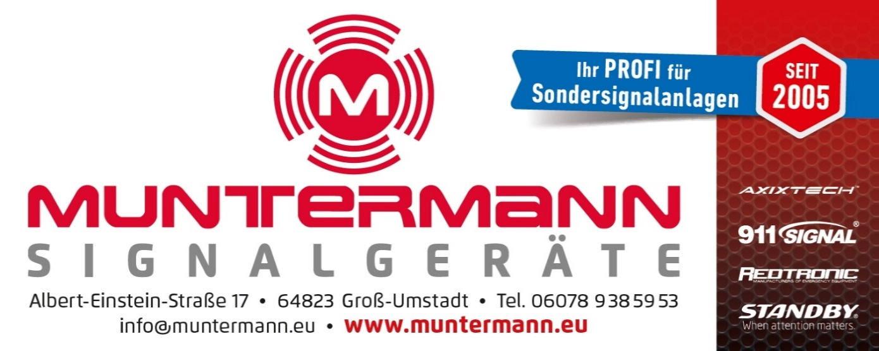

 | Länge | Anzahl aller Modulplätze |  | Seitenmodule | Anzahl | Front/Heck | Anzahl | Zusatzmöglichkeit | Anzahl
 | Bitte Auswählen | Seitlich | 0 | Bitte Auwählen | 0 | Bitte Auwählen | 0 | Bitte Auwählen | 0
 |  | Front/Heck | 0 | Bitte Auwählen | 0 | Bitte Auwählen | 0 | Bitte Auwählen | 0
 |  |  |  |  |  | Bitte Auwählen | 0 | Bitte Auwählen | 0
 |  |  |  |  |  | Bitte Auwählen | 0 | Bitte Auwählen | 1
 |  |  |  |  |  | Bitte Auwählen | 0 | Bitte Auwählen | 0
 |  | Preis (Netto): |  | 0.00 € |  | Bitte Auwählen | 0
 |  | Abzgl. Rabatt: | 0% | 0.00 € |  | Bitte Auwählen | 0
 |  | Endpreis (Netto): |  | 0.00 € |  | Bitte Auwählen | 0
 |  |  |  |  |  | Bitte Auwählen | 0
 |  |  |  |  |  | Bitte Auwählen | 0

 | Länge | Anzahl seitlich | Anzahl Front/Heck | Preis |  | Modulausführungen | Preis | Zusatzmöglichkeiten | Preis
 | 61 cm | 2 | 8 | 222.30 € |  | Einfarbig (außer blau) | 36.48 € | Alley Lights | 140.00 €
 | 87 cm | 2 | 12 | 344.60 € |  | Bitte Auwählen | 0 | Bitte Auwählen
 | 100 cm | 2 | 14 | 415.91 € |  | Blau | 41.27 € | Blauer Deckel | 100.00 €
 | 114 cm | 2 | 16 | 566.66 € |  | Zweifarbig | 48.53 € | Metallfüße | 83.16 €
 | 127 cm | 2 | 18 | 634.23 € |  | 2 Take-down | 50.00 € | Nicht auswählbar | 0.00 €
 | 140 cm | 2 | 20 | 701.80 € |  | Leer (ohne LEDs) | 0.00 € | Nicht auswählbar | 0.00 €
 | 153 cm | 2 | 22 | 929.99 €
 | 167 cm | 2 | 24 | 1,052.39 € |  |  |  |  | Irrtümer vorbehalten

